Hoja 1
 |  |  |  | -40.21
Tipo de señal | Anch de banda (Hz) | RBW (Hz) | Potencia de ruido(dbm) | Potencia de la señal(dbm) | SNR (dB) |  | noise ref | noice floor | Potencia de ruido(Wats) | Potencia de la señal(Wats)
SENO | 200000 | 300 | -38.98091259 | -27.1 | 11.88091259 |  | -67.22 | -91.99121255 | 1.264470614E-07 | 1.9498446E-06
COSENO | 2200000 | 3000 | -21.57698574 | -16.46 | 5.116985739 |  | -50.23 | -85.00121255 | 6.955068731E-06 | 2.25943577E-05
TRIANGULAR | 800000 | 100 | -49.11060013 | -21.261 | 27.84960013 |  | -88.1415 | -108.1415 | 1.227269629E-08 | 7.479972479E-06
CUADRADA | 401000 | 1000 | -31.73855627 | -7.74 | 23.99855627 |  | -57.77 | -87.77 | 6.701073363E-07 | 0.0001682674061
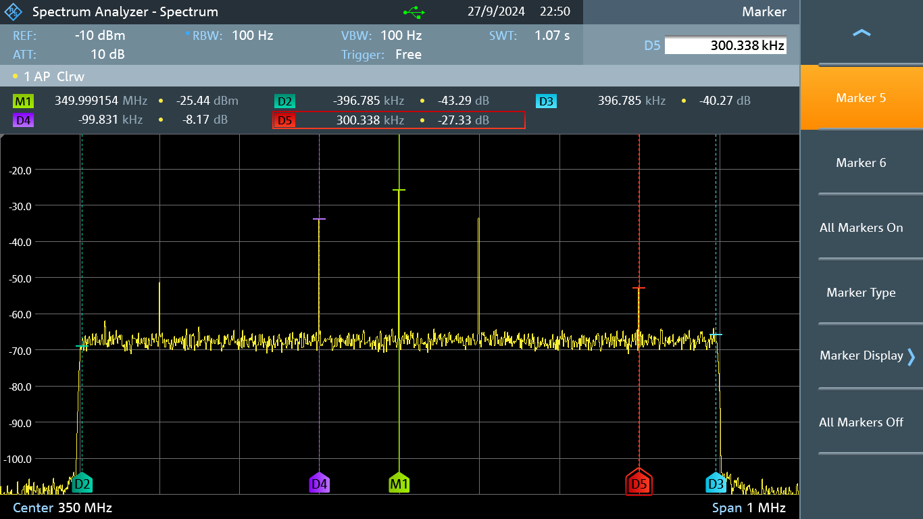
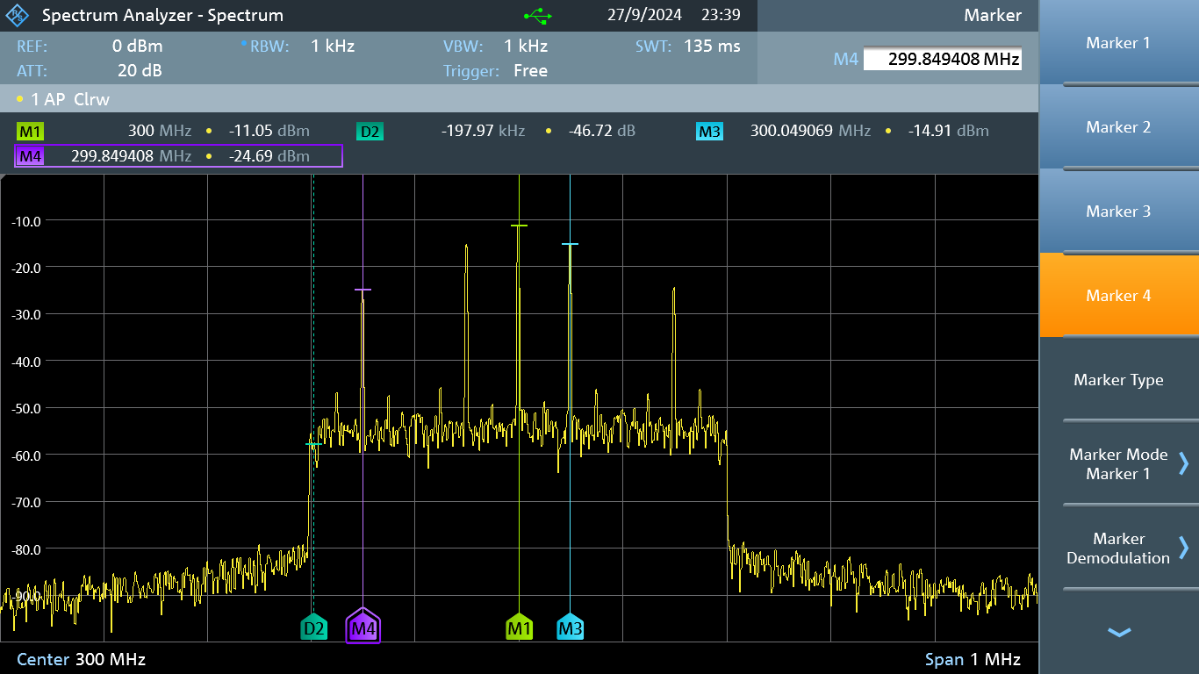
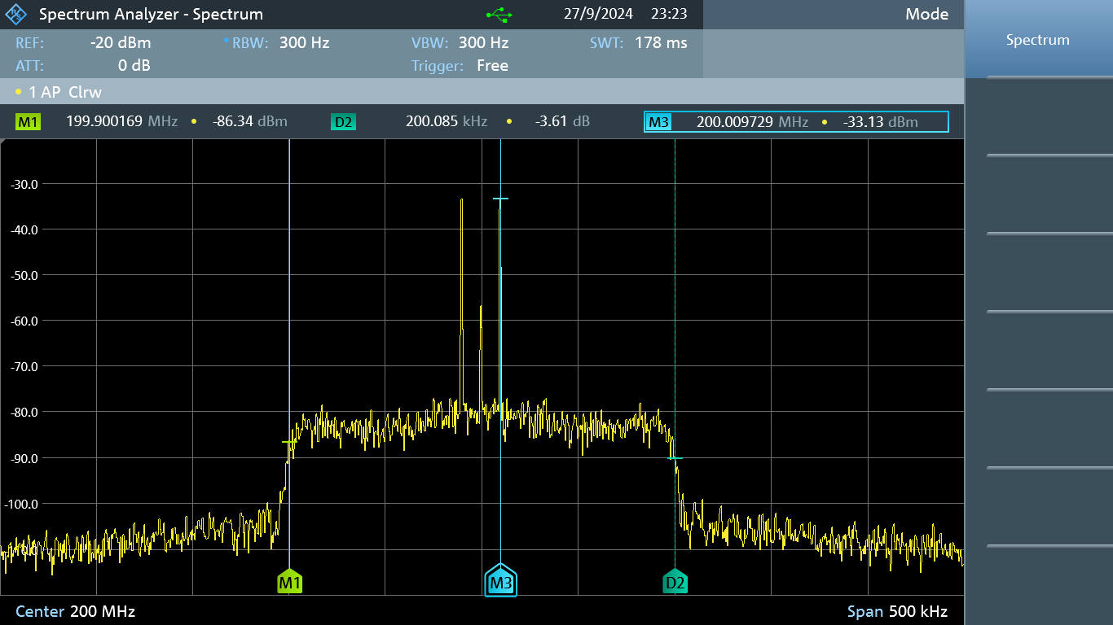

osciloscopio
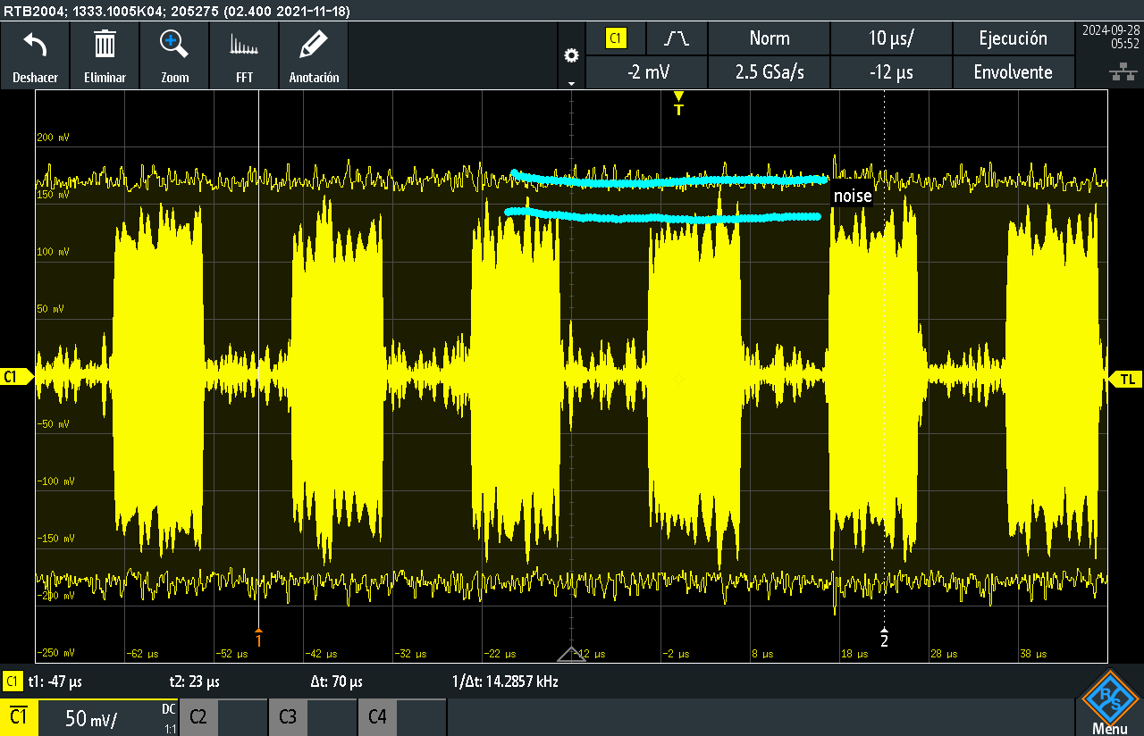
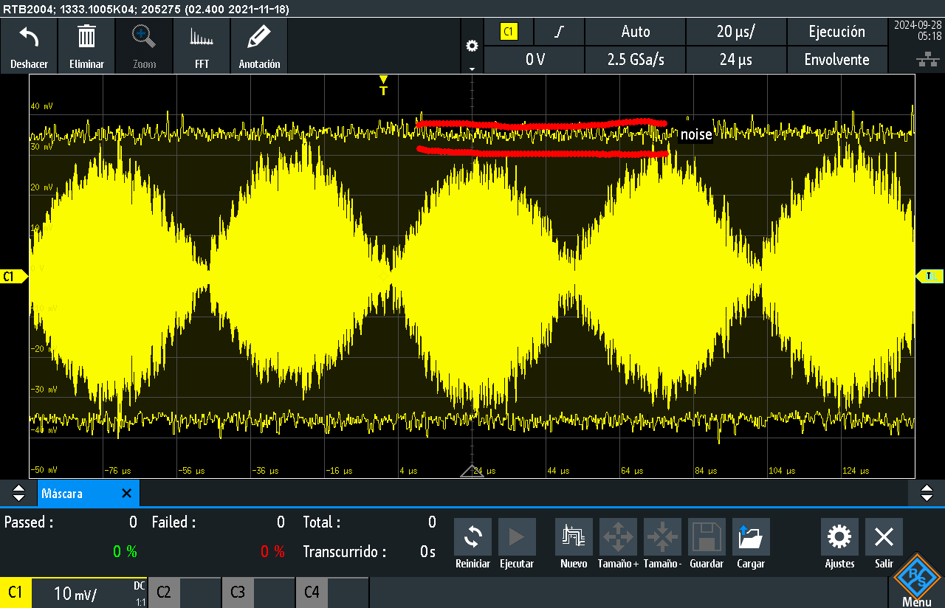
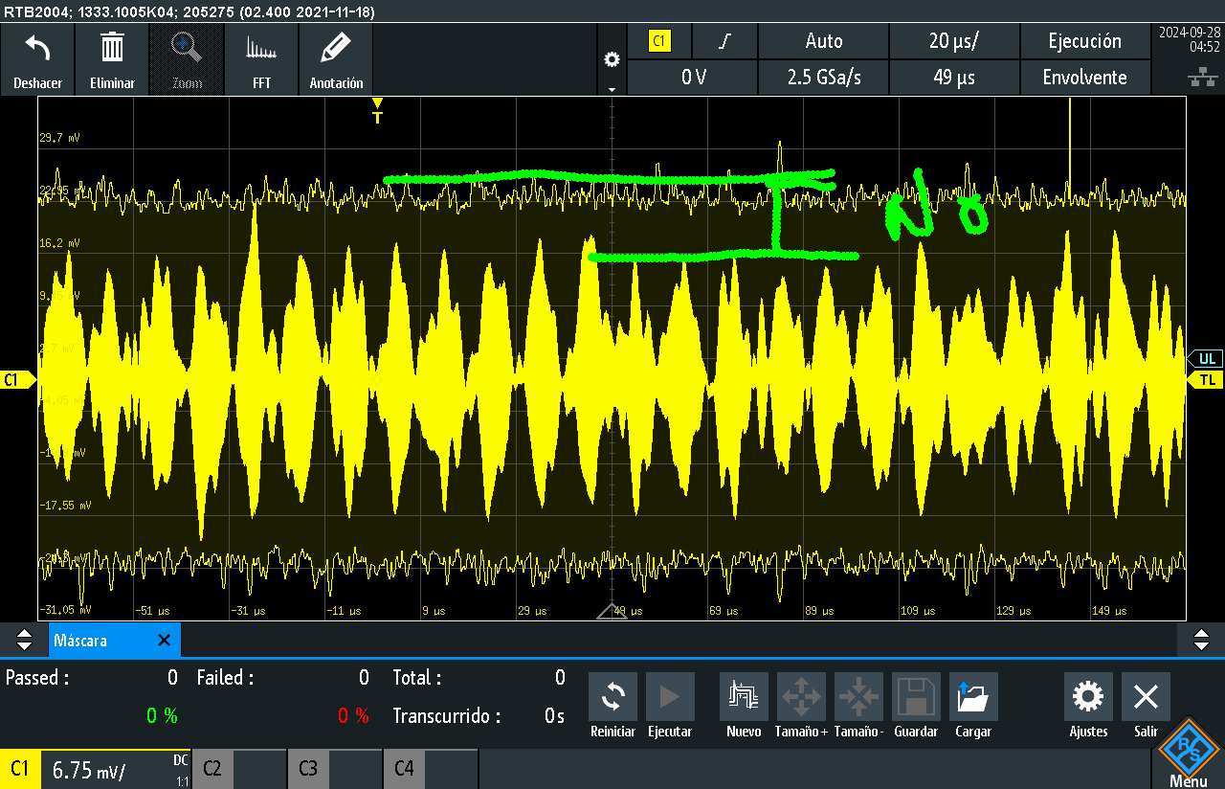
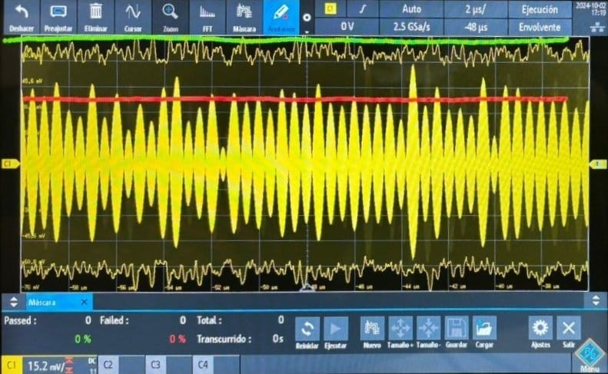
señal sin ruido mV | señal con ruido mV | Relacion
Seno
3.4 | 6.5 | 3.1
cuadrada
36 | 39 | 3
triangular
15 | 28.8 | 13.8
coseno
35 | 72 | 37

rbw | span | fc | ruido | Ancho de banda | potencia de ruido. | potencia señal | snr
300 | 800000 | 875000000 | -113 | 41816 | -92 | 76.46 | -41,908

